INFORMASJON
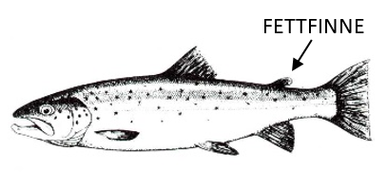
FANGSTJOURNAL
Dreggefiske etter ørret i Mjøsa
Ferdig utfylt journal sendes etter endt sesong som vedlegg til e-post:
fminpost@fylkesmannen.no
Fisketurer registreres i arket "FANGSTINNSATS".
Opplysninger om ørretene du fanger registreres i arket "FISK".
HUSK!
- Det er like viktig å rapportere fisketurer uten fangst som fisketurer med fangst!
- Registrer også ørret under minstemålet (50 cm)
- Legg merke til om ørreten er en villfisk eller settefisk. Settefisken har avklipt fettfinne - se figur under.
Alle opplysningene du oppgir vil bli behandlet fortrolig og vil kun bli brukt i forbindelse med overvåking og forvaltning av Mjøsa og dens fiskebestander. Alle som leverer fangstrapport innen 15. januar 2021 vil være med i trekningen av et gavekort hos Skitt fiske pålydende kr 3500,-! Du deltar i trekningen med ett lodd for hver fisketur du har (korrekt) innrapportert.

